vm-network-DNSmasq
VMware Workstation中Linux虚拟机克隆后的网络配置

[root@localhost ~]# ls /etc/sysconfig/network-scripts/ifcfg*
/etc/sysconfig/network-scripts/ifcfg-eth0
/etc/sysconfig/network-scripts/ifcfg-lo
原因如下：redhat使用udev动态管理设备文件，并根据设备的信息对其进行持久化命名。udev会在系统引导的过程中识别网卡，将mac地址和网卡名称对应起来记录在udev的规则脚本中。而对于新的虚拟机，VMware会自动为虚拟机的网卡生成MAC地址，当你克隆或者重装虚拟机软件时，由于你使用的是以前系统虚拟硬盘的信息，而该系统中已经有eth0的信息，对于新增的网卡，udev会自动将其命名为eth1（累加的原则），所以在你的系统启动后，你使用ifconfig看到的网卡名为eth1。这时候在/etc/sysconfig/network-script/下依然是eth0的配置文件，重启网络就会出现如下问题：
[root@localhost ~]# /etc/init.d/network restart
Shutting down loopback interface: [ OK ]
Bringing up loopback interface: [ OK ]
Bringing up interface eth0: Device eth0 does not seem to be present, delaying initialization.
[FAILED]

2 解决方法
（1）备份配置文件
[root@localhost ~]# cp /etc/udev/rules.d/70-persistent-net.rules /etc/udev/rules.d/70-persistent-net.rules.bak

（2）修改/etc/udev/rules.d/70-persistent-net.rules,删除eth0有关内容，修改eth1为eth0, 记录下这个新eth0的mac地址 。
修改前/etc/udev/rules.d/70-persistent-net.rules的内容如下：
[root@localhost ~]# cat /etc/udev/rules.d/70-persistent-net.rules
# This file was automatically generated by the /lib/udev/write_net_rules
# program, run by the persistent-net-generator.rules rules file.
#
# You can modify it, as long as you keep each rule on a single
# line, and change only the value of the NAME= key.

# PCI device 0x8086:0x100f (e1000)
SUBSYSTEM=="net", ACTION=="add", DRIVERS=="?*", ATTR{address}=="00:0c:29:f6:7c:14", ATTR{type}=="1", KERNEL=="eth*", NAME="eth0"

# PCI device 0x8086:0x100f (e1000)
SUBSYSTEM=="net", ACTION=="add", DRIVERS=="?*", ATTR{address}=="00:0c:29:b5:a8:81", ATTR{type}=="1", KERNEL=="eth*", NAME="eth1"
使用vim修改/etc/udev/rules.d/70-persistent-net.rules。
[root@localhost ~]# vim /etc/udev/rules.d/70-persistent-net.rules
修改后/etc/udev/rules.d/70-persistent-net.rules内容如下：
[root@localhost ~]# cat /etc/udev/rules.d/70-persistent-net.rules
# This file was automatically generated by the /lib/udev/write_net_rules
# program, run by the persistent-net-generator.rules rules file.
#
# You can modify it, as long as you keep each rule on a single
# line, and change only the value of the NAME= key.

# PCI device 0x8086:0x100f (e1000)

# PCI device 0x8086:0x100f (e1000)
SUBSYSTEM=="net", ACTION=="add", DRIVERS=="?*", ATTR{address}=="00:0c:29:b5:a8:81", ATTR{type}=="1", KERNEL=="eth*", NAME="eth0"

（3）修改/etc/sysconfig/network-scripts/ifcfg-eth0,修改其中的mac地址为步骤（2）中记录的地址。
修改前/etc/sysconfig/network-scripts/ifcfg-eth0内容如下：
[root@localhost ~]# cat /etc/sysconfig/network-scripts/ifcfg-eth0
DEVICE="eth0"
HWADDR="00:0C:29:F6:7C:14"
NM_CONTROLLED="yes"
ONBOOT="no"
使用vim修改/etc/sysconfig/network-scripts/ifcfg-eth0。
[root@localhost ~]# vim /etc/sysconfig/network-scripts/ifcfg-eth0
修改后/etc/sysconfig/network-scripts/ifcfg-eth0内容如下：
[root@localhost ~]# cat /etc/sysconfig/network-scripts/ifcfg-eth0
DEVICE="eth0"
HWADDR="00:0c:29:b5:a8:81"
NM_CONTROLLED="yes"
ONBOOT="yes"

（4）重启后恢复正常。
[root@localhost ~]# init 6

#修改主机名linux hostname
vi /etc/sysconfig/network

Dnsmasq域名解析系统安装配置

1.安装dnsmasq软件

yum install dnsmasq

# service dnsmasq start
# chkconfig dnsmasq on

# service dnsmasq stop
# service dnsmasq start
# service dnsmasq restart
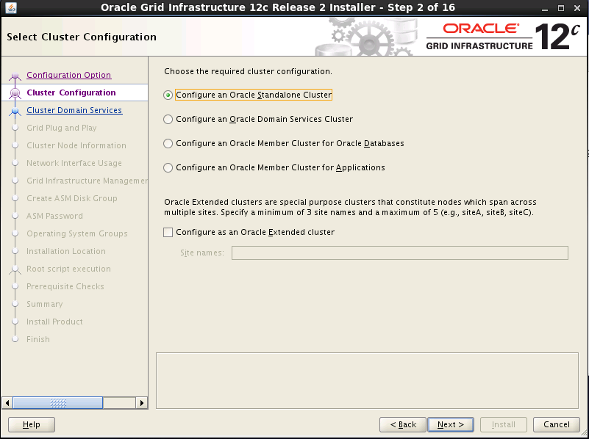

2.编辑配置文件 /etc/dnsmasq.conf

cache-size=1000
resolv-file=/etc/resolv.conf
addn-hosts=/etc/hosts
log-queries
log-facility=/var/log/dnsmasq.log
local-ttl=600
conf-dir=/etc/dnsmasq.d
local=/localdomain/

3.编辑配置文件 /etc/resolv.conf
#### /etc/resolv.conf
search localdomain
nameserver 192.168.213.1

dnsmasq.conf 配置
http://www.cnblogs.com/studio313/p/6278698.html

dnsmasq.conf 配置

##############################################################################

#

# DNS 选项

#

##############################################################################

# 不加载本地的 /etc/hosts 文件

#no-hosts

# 添加读取额外的 hosts 文件路径，可以多次指定。如果指定为目录，则读取目录中的所有文件。

#addn-hosts=/etc/hosts

# 读取目录中的所有文件，文件更新将自动读取

#hostsdir=<path>

# 例如，/etc/hosts中的os01将扩展成os01.example.com

#expand-hosts

##############################################################################

# 缓存时间设置，一般不需要设置

# 本地 hosts 文件的缓存时间，通常不要求缓存本地，这样更改hosts文件后就即时生效。

#local-ttl=3600

# 同 local-ttl 仅影响 DHCP 租约

#dhcp-ttl=<time>

# 对于上游返回的值没有ttl时，dnsmasq给一个默认的ttl，一般不需要设置，

#neg-ttl=<time>

# 指定返回给客户端的ttl时间，一般不需要设置

#max-ttl=<time>

# 设置在缓存中的条目的最大 TTL。

#max-cache-ttl=<time>

# 不需要设置，除非你知道你在做什么。

#min-cache-ttl=<time>

# 一般不需要设置

#auth-ttl=<time>

##############################################################################

# 记录dns查询日志

#log-queries

# 设置日志记录器，‘-‘ 为 stderr，也可以是文件路径。默认为：DAEMON，调试时使用 LOCAL0。

#log-facility=<facility>

#log-facility=/var/log/dnsmasq/dnsmasq.log

# 异步log，缓解阻塞，提高性能。默认为5，最大100。

#log-async[=<lines>]

#log-async=50

##############################################################################

# 指定用户和组

#user=nobody

#group=nobody

##############################################################################

# 指定DNS的端口，默认53，设置 port=0 将完全禁用 DNS 功能，仅使用 DHCP/TFTP

#port=53

# 指定 EDNS.0 UDP 包的最大尺寸，默认为 RFC5625 推荐的 edns-packet-max=4096

#edns-packet-max=<size>

# 指定向上游查询的 UDP 端口，默认是随机端口，指定后降低安全性、加快速度、减少资源消耗。

# 设置为 0 有操作系统分配。

query-port=53535

# 指定向上游查询的 UDP 端口范围，方便防火墙设置。

#min-port=<port>

#max-port=<port>

# 指定接口，指定后同时附加 lo 接口，可以使用‘*‘通配符

#interface=wlp2s0

# 指定排除的接口，排除高优先级，可以使用‘*‘通配符

#except-interface=

# 启用 DNS 验证模式

#auth-server=<domain>,<interface>|<ip-address>

# 仅接收同一子网的 DNS 请求，仅在未指定 interface、except-interface、listen-address

# 或者 auth-server 时有效。

#local-service

# 指定不提供 DHCP 或 TFTP 服务的接口，仅提供 DNS 服务

#no-dhcp-interface=enp3s0

# 指定IP地址，可以多次指定。下面两行跟指定接口的作用类似。

#listen-address=192.168.10.254

#listen-address=127.0.0.1

# 绑定接口，开启此项将仅监听指定的接口。

#bind-interfaces

# 对于新添加的接口也进行绑定。

#bind-dynamic

##############################################################################

# 如果 hosts 中的主机有多个 IP 地址，仅返回对应子网的 IP 地址。

#localise-queries

# 如果反向查找的是私有地址例如192.168.X.X，仅从 hosts 文件查找，不再转发到上游服务器

#bogus-priv

# 对于任何被解析到此IP的域名，使其解析失效，可以多次指定

#bogus-nxdomain=64.94.110.11

# 忽略指定的 DNS 响应服务器地址，例如 1.1.1.1 为伪造的 dns 服务器并且响应速度非常快，

# 指定 ignore-address=1.1.1.1 可以忽略它的响应信息，从而等待正确的响应结果。

#ignore-address=<ipaddr>

#filterwin2k

##############################################################################

# 指定 resolv-file 文件路径，默认/etc/resolv.conf

#resolv-file=/etc/resolv.conf

# 不读取 resolv-file 来确定上游服务器

#no-resolv

# 在编译时需要启用 DBus 支持。

#enable-dbus[=<service-name>]

# 严格按照resolv.conf中的顺序进行查找

#strict-order

# 向所有上有服务器发送查询，而不是一个。

#all-servers

#dns-loop-detect

##############################################################################

# 这项安全设置是拒绝解析包含私有 IP 地址的域名，

# 这些IP地址包括如下私有地址范围：10.0.0.0/8、172.16.0.0/12、192.168.0.0/16。

# 其初衷是要防止类似上游DNS服务器故意将某些域名解析成特定私有内网IP而劫持用户这样的安全攻击。

# 直接在配置文件中注销 stop-dns-rebind 配置项从而禁用该功能。

# 这个方法确实可以一劳永逸的解决解析内网 IP 地址的问题，但是我们也失去了这项安全保护的特性，

# 所以在这里我不推荐这个办法。

# 使用 rebind-domain-ok 进行特定配置，顾名思义该配置项可以有选择的忽略域名的 rebind 行为

#stop-dns-rebind

#rebind-localhost-ok

#rebind-domain-ok=[<domain>]|[[/<domain>/[<domain>/]

#rebind-domain-ok=/.dinghuangjie.com/.dhj.com/.harlinsu.com/.example.com/.test.com/.esderive.com/

##############################################################################

# 也不要检测 /etc/resolv.conf 的变化

#no-poll

# 重启后清空缓存

#clear-on-reload

# 完整的域名才向上游服务器查找，如果仅仅是主机名仅查找hosts文件

#domain-needed

##############################################################################

# IP地址转换

#alias=[<old-ip>]|[<start-ip>-<end-ip>],<new-ip>[,<mask>]

##############################################################################

#local=[/[<domain>]/[domain/]][<ipaddr>[#<port>][@<source-ip>|<interface>[#<port>]]

#server=[/[<domain>]/[domain/]][<ipaddr>[#<port>][@<source-ip>|<interface>[#<port>]]

#server=/example.com/192.168.10.252

#rev-server=<ip-address>/<prefix-len>,<ipaddr>[#<port>][@<source-ip>|<interface>[#<port>]]

# 将任何属于 <domain> 域名解析成指定的 <ipaddr> 地址。

# 也就是将 <domain> 及其所有子域名解析成指定的 <ipaddr> IPv4 或者 IPv6 地址，

# 通常用于屏蔽特定的域名。

# 一次只能指定一个 IPv4 或者 IPv6 地址，

# 要同时返回 IPv4 和IPv6 地址，请多次指定 address= 选项。

# 注意： /etc/hosts 以及 DHCP 租约将覆盖此项设置。

#address=/<domain>/[domain/][<ipaddr>]

#ipset=/<domain>/[domain/]<ipset>[,<ipset>]

#mx-host=<mx name>[[,<hostname>],<preference>]

#mx-target=<hostname>

# SRV 记录

#srv-host=<_service>.<_prot>.[<domain>],[<target>[,<port>[,<priority>[,<weight>]]]]

# A, AAAA 和 PTR 记录

#host-record=<name>[,<name>....],[<IPv4-address>],[<IPv6-address>][,<TTL>]

# TXT 记录

#txt-record=<name>[[,<text>],<text>]

# PTR 记录

#ptr-record=<name>[,<target>]

#naptr-record=<name>,<order>,<preference>,<flags>,<service>,<regexp>[,<replacement>]

# CNAME 别名记录

#cname=<cname>,<target>[,<TTL>]

#dns-rr=<name>,<RR-number>,[<hex data>]

#interface-name=<name>,<interface>[/4|/6]

#synth-domain=<domain>,<address range>[,<prefix>]

#add-mac[=base64|text]

#add-cpe-id=<string>

#add-subnet[[=[<IPv4 address>/]<IPv4 prefix length>][,[<IPv6 address>/]<IPv6 prefix length>]]

##############################################################################

##############################################################################

# 缓存条数，默认为150条，cache-size=0 禁用缓存。

cache-size=1000

# 不缓存未知域名缓存，默认情况下dnsmasq缓存未知域名并直接返回为客户端。

#no-negcache

# 指定DNS同属查询转发数量

dns-forward-max=1000

# 启用连接跟踪，读取 Linux 入栈 DNS 查询请求的连接跟踪标记，

# 并且将上游返回的响应信息设置同样的标记。

# 用于带宽控制和防火墙部署。

# 此选项必须在编译时启用 conntrack 支持，并且内核正确配置并加载 conntrack。

# 此选项不能与 query-port 同时使用。

#conntrack

##############################################################################

#

# DHCP 选项

#

##############################################################################

# 设置 DHCP 地址池，同时启用 DHCP 功能。

# IPv4 <mode> 可指定为 static|proxy ，当 <mode> 指定为 static 时，

# 需用 dhcp-host 手动分配地址池中的 IP 地址。

# 当 <mode> 指定为 proxy 时，为指定的地址池提供 DHCP 代理。

#dhcp-range=[tag:<tag>[,tag:<tag>],][set:<tag>,]<start-addr>[,<end-addr>][,<mode>][,<netmask>[,<broadcast>]][,<lease time>]

#dhcp-range=172.16.0.2,172.16.0.250,255.255.255.0,1h

#dhcp-range=192.168.10.150,192.168.10.180,static,255.255.255.0,1h

# 根据 MAC 地址或 id 固定分配客户端的 IP 地址、主机名、租期。

# IPv4 下指定 id:* 将忽略 DHCP 客户端的 ID ，仅根据 MAC 来进行 IP 地址分配。

# 在读取 /etc/hosts 的情况，也可以根据 /etc/hosts 中的主机名分配对应 IP 地址。

# 指定 ignore 将忽略指定客户端得 DHCP 请求。

#dhcp-host=[<hwaddr>][,id:<client_id>|*][,set:<tag>][,<ipaddr>][,<hostname>][,<lease_time>][,ignore]

#dhcp-hostsfile=<path>

#dhcp-hostsdir=<path>

# 读取 /etc/ethers 文件 与使用 dhcp-host 的作用相同。IPv6 无效。

#read-ethers

# 指定给 DHCP 客户端的选项信息，

# 默认情况下 dnsmasq 将发送：子网掩码、广播地址、DNS 服务器地址、网关地址、域等信息。

# 指定此选项也可覆盖这些默认值并且设置其他选项值。

# 重要：可以使用 option:<option-name>或者 option号 来指定。

# <option-name> 和 option号的对应关系可使用命令：

# dnsmasq --help dhcp 以及 dnsmasq --help dhcp6 查看，这点很重要。

# 例如设置网关参数，既可以使用 dhcp-option=3,192.168.4.4 也可以使用 dhcp-option = option:router,192.168.4.4。

# 0.0.0.0 意味着当前运行 dnsmasq 的主机地址。

# 如果指定了多个 tag:<tag> 必须同时匹配才行。

# [encap:<opt>,][vi-encap:<enterprise>,][vendor:[<vendor-class>],] 有待继续研究。

#dhcp-option=[tag:<tag>,[tag:<tag>,]][encap:<opt>,][vi-encap:<enterprise>,][vendor:[<vendor-class>],][<opt>|option:<opt-name>|option6:<opt>|option6:<opt-name>],[<value>[,<value>]]

#dhcp-option-force=[tag:<tag>,[tag:<tag>,]][encap:<opt>,][vi-encap:<enterprise>,][vendor:[<vendor-class>],]<opt>,[<value>[,<value>]]

#dhcp-optsfile=<path>

#dhcp-optsdir=<path>

#dhcp-option=3,1.2.3.4

#dhcp-option=option:router,1.2.3.4

#dhcp-option=option:router,192.168.10.254

#dhcp-option=option:dns-server,192.168.10.254,221.12.1.227,221.12.33.227

##############################################################################

# (IPv4 only) 禁用重用服务器名称和文件字段作为额外的 dhcp-option 选项。

# 一般情况下 dnsmasq 从 dhcp-boot 移出启动服务器和文件信息到 dhcp-option 选项中。

# 这使得在 dhcp-option 选项封包中有额外的选项空间可用，但是会使老的客户端混淆。

# 此选项将强制使用简单并安全的方式来避免此类情况。可以认为是一个兼容性选项。

#dhcp-no-override

##############################################################################

# 配置 DHCP 中继。

# <local address> 是运行 dnsmasq 的接口的 IP 地址。

# 所有在 <local address> 接口上接收到的 DHCP 请求将中继到 <server address> 指定的远程 DHCP 服务器。

# 可以多次配置此选项，使用同一个 <local address> 转发到多个不同的 <server address> 指定的远程 DHCP 服务器。

# <server address> 仅允许使用 IP 地址，不能使用域名等其他格式。

# 如果是 DHCPv6，<server address> 可以是 ALL_SERVERS 的多播地址 ff05::1:3 。

# 在这种情况下必须指定接口 <interface> ，不能使用通配符，用于直接多播到对应的 DHCP 服务器所在的接口。

# <interface> 指定了仅允许接收从 <interface> 接口的 DHCP 服务器相应信息。

#dhcp-relay=<local address>,<server address>[,<interface>]

##############################################################################

# 设置标签

#dhcp-vendorclass=set:<tag>,[enterprise:<IANA-enterprise number>,]<vendor-class>

#dhcp-userclass=set:<tag>,<user-class>

#dhcp-mac=set:<tag>,<MAC address>

#dhcp-circuitid=set:<tag>,<circuit-id>

#dhcp-remoteid=set:<tag>,<remote-id>

#dhcp-subscrid=set:<tag>,<subscriber-id>

#dhcp-match=set:<tag>,<option number>|option:<option name>|vi-encap:<enterprise>[,<value>]

#tag-if=set:<tag>[,set:<tag>[,tag:<tag>[,tag:<tag>]]]

#dhcp-proxy[=<ip addr>]......

##############################################################################

# 不分配匹配这些 tag:<tag> 的 DHCP 请求。

#dhcp-ignore=tag:<tag>[,tag:<tag>]

#dhcp-ignore-names[=tag:<tag>[,tag:<tag>]]

#dhcp-generate-names=tag:<tag>[,tag:<tag>]

# IPv4 only 使用广播与匹配 tag:<tag> 的客户端通信。一般用于兼容老的 BOOT 客户端。

#dhcp-broadcast[=tag:<tag>[,tag:<tag>]]

##############################################################################

# IPv4 only 设置 DHCP 服务器返回的 BOOTP 选项，

# <servername> <server address> 可选，

# 如果未设置服务器名称将设为空，服务器地址设为 dnsmasq 的 IP 地址。

# 如果指定了多个 tag:<tag> 必须同时匹配才行。

# 如果指定 <tftp_servername> 将按照 /etc/hosts 中对应的 IP 地址进行轮询负载均衡。

#dhcp-boot=[tag:<tag>,]<filename>,[<servername>[,<server address>|<tftp_servername>]]

# 根据不同的类型使用不同的选项。

# 使用示例：

# dhcp-match=set:EFI_x86-64,option:client-arch,9

# dhcp-boot=tag:EFI_x86-64,uefi/grubx64.efi

# #dhcp-match=set:EFI_Xscale,option:client-arch,8

# #dhcp-boot=tag:EFI_Xscale,uefi/grubx64.efi

# #dhcp-match=set:EFI_BC,option:client-arch,7

# #dhcp-boot=tag:EFI_BC,uefi/grubx64.efi

# #dhcp-match=set:EFI_IA32,option:client-arch,6

# #dhcp-boot=tag:EFI_IA32,uefi/grubx64.efi

# #dhcp-match=set:Intel_Lean_Client,option:client-arch,5

# #dhcp-boot=tag:Intel_Lean_Client,uefi/grubx64.efi

# #dhcp-match=set:Arc_x86,option:client-arch,4

# #dhcp-boot=tag:Arc_x86,uefi/grubx64.efi

# #dhcp-match=set:DEC_Alpha,option:client-arch,3

# #dhcp-boot=tag:DEC_Alpha,uefi/grubx64.efi

# #dhcp-match=set:EFI_Itanium,option:client-arch,2

# #dhcp-boot=tag:EFI_Itanium,uefi/grubx64.efi

# #dhcp-match=set:NEC/PC98,option:client-arch,1

# #dhcp-boot=tag:NEC/PC98,uefi/grubx64.efi

# dhcp-match=set:Intel_x86PC,option:client-arch,0

# dhcp-boot=tag:Intel_x86PC,pxelinux.0

##############################################################################

# DHCP 使用客户端的 MAC 地址的哈希值为客户端分配 IP 地址，

# 通常情况下即使客户端使自己的租约到期，客户端的 IP 地址仍将长期保持稳定。

# 在默认模式下，IP 地址是随机分配的。

# 启用 dhcp-sequential-ip 选项将按顺序分配 IP 地址。

# 在顺序分配模式下，客户端使租约到期更像是仅仅移动一下 IP 地址。

# 在通常情况下不建议使用这种方式。

#dhcp-sequential-ip

##############################################################################

# 多数情况下我们使用 PXE，只是简单的允许 PXE 客户端获取 IP 地址，

# 然后 PXE 客户端下载 dhcp-boot 选项指定的文件并执行，也就是 BOOTP 的方式。

# 然而在有适当配置的 DHCP 服务器支持的情况下，PXE 系统能够实现更复杂的功能。

# pxe-service 选项可指定 PXE 环境的启动菜单。

# 为不同的类型系统设定不同的启动菜单，并且覆盖 dhcp-boot 选项。

# <CSA> 为客户端系统类型：x86PC, PC98, IA64_EFI, Alpha, Arc_x86, Intel_Lean_Client,

# IA32_EFI, X86-64_EFI, Xscale_EFI, BC_EFI, ARM32_EFI 和 ARM64_EFI，其他类型可能为一个整数。

# <basename> 引导 PXE 客户端使用 tftp 从 <server address> 或者 <server_name> 下载文件。

# 注意："layer" 后缀 (通常是 ".0") 由 PXE 提供，也就是 PXE 客户端默认在文件名附加 .0 后缀。

# 示例：pxe-service=x86PC, "Install Linux", pxelinux （读取 pxelinux.0 文件并执行）

# pxe-service=x86PC, "Install Linux", pxelinux, 1.2.3.4（不适用于老的PXE）

# <bootservicetype> 整数，PXE 客户端将通过广播或者通过 <server address>

# 或者 <server_name> 搜索对应类型的适合的启动服务。。

# 示例：pxe-service=x86PC, "Install windows from RIS server", 1

# pxe-service=x86PC, "Install windows from RIS server", 1, 1.2.3.4

# 未指定 <basename>、<bootservicetype> 或者 <bootservicetype> 为 “0”，将从本地启动。

# 示例：pxe-service=x86PC, "Boot from local disk"

# pxe-service=x86PC, "Boot from local disk", 0

# 如果指定 <server_name> 将按照 /etc/hosts 中对应的 IP 地址进行轮询负载均衡。

#pxe-service=[tag:<tag>,]<CSA>,<menu text>[,<basename>|<bootservicetype>][,<server address>|<server_name>]

# 在 PXE 启动后弹出提示，<prompt> 为提示内容，<timeout> 为超时时间，为 0 则立即执行。

# 如果未指定此选项，在有多个启动选项的情况下等待用户选择，不会超时。

#pxe-prompt=[tag:<tag>,]<prompt>[,<timeout>]

# 根据不同的类型使用不同的菜单，使用示例：

# #pxe-prompt="What system shall I netboot?", 120

# # or with timeout before first available action is taken:

# pxe-prompt="Press F8 or Enter key for menu.", 60

# pxe-service=x86PC, "Now in x86PC (BIOS mode), boot from local", 0

# pxe-service=x86PC, "Now in x86PC (BIOS mode)", pxelinux

# pxe-service=PC98, "Now in PC98 mode", PC98

# pxe-service=IA64_EFI, "Now in IA64_EFI mode", IA64_EFI

# pxe-service=Alpha, "Now in Alpha mode", Alpha

# pxe-service=Arc_x86, "Now in Arc_x86 mode", Arc_x86

# pxe-service=Intel_Lean_Client, "Now in Intel_Lean_Client mode", Intel_Lean_Client

# pxe-service=IA32_EFI, "Now in IA32_EFI mode", IA32_EFI

# pxe-service=X86-64_EFI, "Now in X86-64_EFI (UEFI mode), boot from local", 0

# pxe-service=X86-64_EFI, "Now in X86-64_EFI (UEFI mode)", grub/grub-x86_64.efi

# pxe-service=Xscale_EFI, "Now in Xscale_EFI mode", Xscale_EFI

# pxe-service=BC_EFI, "Now in BC_EFI mode", BC_EFI

# # CentOS7 系统不支持下列两个选项

# #pxe-service=ARM32_EFI,"Now in ARM32_EFI mode",ARM32_EFI

# #pxe-service=ARM64_EFI,"Now in ARM64_EFI mode",ARM64_EFI

##############################################################################

# 默认为150，即最多分配150个ip地址出去，最大1000个ip

#dhcp-lease-max=150

# (IPv4 only) 指定DHCP端口，默认为67和68。如果不指定则为1067和1068，单指定一个，第二个加1

#dhcp-alternate-port[=<server port>[,<client port>]]

# 谨慎使用此选项，避免 IP 地址浪费。(IPv4 only) 允许动态分配 IP 地址给 BOOTP 客户端。

# 注意：BOOTP 客户端获取的 IP 地址是永久的，将无法再次分配给其他客户端。

#bootp-dynamic[=<network-id>[,<network-id>]]

# 谨慎使用此选项。

# 默认情况下 DHCP 服务器使用 ping 的方式进行确保 IP 未被使用的情况下将 IP 地址分配出去。

# 启用此选项将不使用 ping 进行确认。

#no-ping

##############################################################################

# 记录额外的 dhcp 日志，记录所有发送给 DHCP 客户端的选项（option）以及标签（tag）信息

#log-dhcp

# 禁止记录日常操作日志，错误日志仍然记录。启用 log-dhcp 将覆盖下列选项。

#quiet-dhcp

#quiet-dhcp6

#quiet-ra

# 修改 DHCP 默认租约文件路径，默认情况下无需修改

#dhcp-leasefile=/var/lib/dnsmasq/dnsmasq.leases

# (IPv6 only)

#dhcp-duid=<enterprise-id>,<uid>

##############################################################################

#dhcp-script=<path>

#dhcp-luascript=<path>

#dhcp-scriptuser=root

#script-arp

#leasefile-ro

#bridge-interface=<interface>,<alias>[,<alias>]

##############################################################################

# 给 DHCP 服务器指定 domain 域名信息，也可以给对应的 IP 地址池指定域名。

# 直接指定域名

# 示例：domain=thekelleys.org.uk

# 子网对应的域名

# 示例：domain=wireless.thekelleys.org.uk,192.168.2.0/24

# ip范围对应的域名

# 示例：domain=reserved.thekelleys.org.uk,192.68.3.100,192.168.3.200

#domain=<domain>[,<address range>[,local]]

# 在默认情况下 dnsmasq 插入普通的客户端主机名到 DNS 中。

# 在这种情况下主机名必须唯一，即使两个客户端具有不同的域名后缀。

# 如果第二个客户端使用了相同的主机名，DNS 查询将自动更新为第二个客户端的 IP 地址。

# 如果设置了 dhcp-fqdn 选项，普通的主机名将不再插入到 DNS 中去，

# 仅允许合格的具有域名后缀的主机名插入到 DNS 服务器中。

# 指定此选项需同时指定不含 <address range> 地址范围的 domain 选项。

#dhcp-fqdn

# 通常情况下分配 DHCP 租约后，dnsmasq 设置 FQDN 选项告诉客户端不要尝试 DDNS 更新主机名与 IP 地址。

# 这是因为 name-IP 已自动添加到 dnsmasq 的 DNS 视图中的。

# 设置此选项将允许客户端 DDNS 更新，

# 在 windows 下允许客户端更新 windows AD 服务器是非常有用的。

# 参看 RFC 4702 。

#dhcp-client-update

#enable-ra

#ra-param=<interface>,[high|low],[[<ra-interval>],<router lifetime>]

##############################################################################

#

# TFTP 选项

#

##############################################################################

# 对于绝大多数的配置，仅需指定 enable-tftp 和 tftp-root 选项即可。

# 是否启用内置的 tftp 服务器，可以指定多个逗号分隔的网络接口

#enable-tftp[=<interface>[,<interface>]]

#enable-tftp

#enable-tftp=enp3s0,lo

# 指定 tftp 的根目录，也就是寻找传输文件时使用的相对路径，可以附加接口，

#tftp-root=<directory>[,<interface>]

#tftp-root=/var/lib/tftpboot/

# 如果取消注释，那么即使指定的 tftp-root 无法访问，仍然启动 tftp 服务。

#tftp-no-fail

# 附加客户端的 IP 地址作为文件路径。此选项仅在正确设置了 tftp-root 的情况下可用，

# 示例：如果 tftp-root=/tftp，客户端为 192.168.1.15 请求 myfile.txt 文件时，

# 将优先请求 /tftp/192.168.1.15/myfile.txt 文件， 其次是 /tftp/myfile.txt 文件。

# 感觉没什么用。

#tftp-unique-root

# 启用安全模式，启用此选项，仅允许 tftp 进程访问属主为自己的文件。

# 不启用此选项，允许访问所有 tftp 进程属主可读取的文件。

# 如果 dnsmasq 是以 root 用户运行，tftp-secure 选项将允许访问全局可读的文件。

# 一般情况下不推荐以 root 用户运行 dnsmasq。

# 在指定了 tftp-root 的情况下并不是很重要。

#tftp-secure

# 将所有文件请求转换为小写。对于 Windows 客户端来说非常有用，建议开启此项。

# 注意：dnsmasq 的 TFTP 服务器总是将文件路径中的“\”转换为“/”。

#tftp-lowercase

# 允许最大的连接数，默认为 50 。

# 如果将连接数设置的很大，需注意每个进程的最大文件描述符限制，详见文档手册。

#tftp-max=<connections>

#tftp-max=50

# 设置传输时的 MTU 值，建议不设置或按需设置。

# 如果设定的值大于网络接口的 MTU 值，将按照网络接口的 MTU 值自动分片传输（不推荐）。

#tftp-mtu=<mtu size>

# 停止 tftp 服务器与客户端协商 "blocksize" 选项。启用后，防止一些古怪的客户端出问题。

#tftp-no-blocksize

# 指定 tftp 的连接端口的范围，方便防火墙部署。

# tftp 侦听在 69/udp ，连接端口默认是由系统自动分配的，

# 非 root 用户运行时指定的连接端口号需大于 1025 最大 65535。

#tftp-port-range=<start>,<end>

###############################################################################

#conf-dir=<directory>[,<file-extension>......]

#conf-file=/etc/dnsmasq.more.conf

conf-dir=/etc/dnsmasq.d

#servers-file=<file>

Sheet1
Shared Storage Accessibility:/dev/oracleasm/disks/OCRVOT3,/dev/oracleasm/disks/OCRVOT1,/dev/oracleasm/disks/OCRVOT2 - This test checks the shared access of storage across the cluster nodes.

Verification WARNING result on node: o122rac1 Details:
-
PRVG-0805 : Signature for storage path "/dev/oracleasm/disks/OCRVOT3" could not be determined on node "o122rac1". - Cause: An error occurred while attempting to determine the storage signature of the indicated path. Accompanying messages provide further details. - Action: Resolve the issues described in any accompanying messages and retry.
-
PRVG-2078 : Execution of command "/usr/sbin/cvuqdisk -sign2" on node "o122rac1" for disk "/dev/sdd1" showed there was no UUID in the disk label. - Cause: An attempt to retrieve the universally unique ID (UUID) for the indicated disk on the node shown using the indicated command in order to check for sharedness across nodes determined that the disk did not have a UUID. Sharedness could not be checked for this device. - Action: To check sharedness for the indicated device, assigned it a UUID using the commands specific to the platform and retry the sharedness check. Alternatively, select a different device with a UUID for shared access and verify sharedness for that disk.
-
PRVG-2078 : Execution of command "/usr/sbin/cvuqdisk -sign" on node "o122rac1" for disk "/dev/sdd1" showed there was no UUID in the disk label. - Cause: An attempt to retrieve the universally unique ID (UUID) for the indicated disk on the node shown using the indicated command in order to check for sharedness across nodes determined that the disk did not have a UUID. Sharedness could not be checked for this device. - Action: To check sharedness for the indicated device, assigned it a UUID using the commands specific to the platform and retry the sharedness check. Alternatively, select a different device with a UUID for shared access and verify sharedness for that disk.
-
PRVG-2078 : Execution of command "/sbin/udevadm info -n /dev/sdd1 -q all" on node "o122rac1" for disk "/dev/sdd1" showed there was no UUID in the disk label. - Cause: An attempt to retrieve the universally unique ID (UUID) for the indicated disk on the node shown using the indicated command in order to check for sharedness across nodes determined that the disk did not have a UUID. Sharedness could not be checked for this device. - Action: To check sharedness for the indicated device, assigned it a UUID using the commands specific to the platform and retry the sharedness check. Alternatively, select a different device with a UUID for shared access and verify sharedness for that disk.
-
PRVG-0805 : Signature for storage path "/dev/oracleasm/disks/OCRVOT1" could not be determined on node "o122rac1". - Cause: An error occurred while attempting to determine the storage signature of the indicated path. Accompanying messages provide further details. - Action: Resolve the issues described in any accompanying messages and retry.
-
PRVG-2078 : Execution of command "/usr/sbin/cvuqdisk -sign2" on node "o122rac1" for disk "/dev/sdb1" showed there was no UUID in the disk label. - Cause: An attempt to retrieve the universally unique ID (UUID) for the indicated disk on the node shown using the indicated command in order to check for sharedness across nodes determined that the disk did not have a UUID. Sharedness could not be checked for this device. - Action: To check sharedness for the indicated device, assigned it a UUID using the commands specific to the platform and retry the sharedness check. Alternatively, select a different device with a UUID for shared access and verify sharedness for that disk.
-
PRVG-2078 : Execution of command "/usr/sbin/cvuqdisk -sign" on node "o122rac1" for disk "/dev/sdb1" showed there was no UUID in the disk label. - Cause: An attempt to retrieve the universally unique ID (UUID) for the indicated disk on the node shown using the indicated command in order to check for sharedness across nodes determined that the disk did not have a UUID. Sharedness could not be checked for this device. - Action: To check sharedness for the indicated device, assigned it a UUID using the commands specific to the platform and retry the sharedness check. Alternatively, select a different device with a UUID for shared access and verify sharedness for that disk.
-
PRVG-2078 : Execution of command "/sbin/udevadm info -n /dev/sdb1 -q all" on node "o122rac1" for disk "/dev/sdb1" showed there was no UUID in the disk label. - Cause: An attempt to retrieve the universally unique ID (UUID) for the indicated disk on the node shown using the indicated command in order to check for sharedness across nodes determined that the disk did not have a UUID. Sharedness could not be checked for this device. - Action: To check sharedness for the indicated device, assigned it a UUID using the commands specific to the platform and retry the sharedness check. Alternatively, select a different device with a UUID for shared access and verify sharedness for that disk.
-
PRVG-0805 : Signature for storage path "/dev/oracleasm/disks/OCRVOT2" could not be determined on node "o122rac1". - Cause: An error occurred while attempting to determine the storage signature of the indicated path. Accompanying messages provide further details. - Action: Resolve the issues described in any accompanying messages and retry.
-
PRVG-2078 : Execution of command "/usr/sbin/cvuqdisk -sign2" on node "o122rac1" for disk "/dev/sdc1" showed there was no UUID in the disk label. - Cause: An attempt to retrieve the universally unique ID (UUID) for the indicated disk on the node shown using the indicated command in order to check for sharedness across nodes determined that the disk did not have a UUID. Sharedness could not be checked for this device. - Action: To check sharedness for the indicated device, assigned it a UUID using the commands specific to the platform and retry the sharedness check. Alternatively, select a different device with a UUID for shared access and verify sharedness for that disk.
-
PRVG-2078 : Execution of command "/usr/sbin/cvuqdisk -sign" on node "o122rac1" for disk "/dev/sdc1" showed there was no UUID in the disk label. - Cause: An attempt to retrieve the universally unique ID (UUID) for the indicated disk on the node shown using the indicated command in order to check for sharedness across nodes determined that the disk did not have a UUID. Sharedness could not be checked for this device. - Action: To check sharedness for the indicated device, assigned it a UUID using the commands specific to the platform and retry the sharedness check. Alternatively, select a different device with a UUID for shared access and verify sharedness for that disk.
-
PRVG-2078 : Execution of command "/sbin/udevadm info -n /dev/sdc1 -q all" on node "o122rac1" for disk "/dev/sdc1" showed there was no UUID in the disk label. - Cause: An attempt to retrieve the universally unique ID (UUID) for the indicated disk on the node shown using the indicated command in order to check for sharedness across nodes determined that the disk did not have a UUID. Sharedness could not be checked for this device. - Action: To check sharedness for the indicated device, assigned it a UUID using the commands specific to the platform and retry the sharedness check. Alternatively, select a different device with a UUID for shared access and verify sharedness for that disk.

Verification WARNING result on node: o122rac2 Details:
-
PRVG-0805 : Signature for storage path "/dev/oracleasm/disks/OCRVOT3" could not be determined on node "o122rac2". - Cause: An error occurred while attempting to determine the storage signature of the indicated path. Accompanying messages provide further details. - Action: Resolve the issues described in any accompanying messages and retry.
-
PRVG-2078 : Execution of command "/usr/sbin/cvuqdisk -sign2" on node "o122rac2" for disk "/dev/sdd1" showed there was no UUID in the disk label. - Cause: An attempt to retrieve the universally unique ID (UUID) for the indicated disk on the node shown using the indicated command in order to check for sharedness across nodes determined that the disk did not have a UUID. Sharedness could not be checked for this device. - Action: To check sharedness for the indicated device, assigned it a UUID using the commands specific to the platform and retry the sharedness check. Alternatively, select a different device with a UUID for shared access and verify sharedness for that disk.
-
PRVG-2078 : Execution of command "/usr/sbin/cvuqdisk -sign" on node "o122rac2" for disk "/dev/sdd1" showed there was no UUID in the disk label. - Cause: An attempt to retrieve the universally unique ID (UUID) for the indicated disk on the node shown using the indicated command in order to check for sharedness across nodes determined that the disk did not have a UUID. Sharedness could not be checked for this device. - Action: To check sharedness for the indicated device, assigned it a UUID using the commands specific to the platform and retry the sharedness check. Alternatively, select a different device with a UUID for shared access and verify sharedness for that disk.
-
PRVG-2078 : Execution of command "/sbin/udevadm info -n /dev/sdd1 -q all" on node "o122rac2" for disk "/dev/sdd1" showed there was no UUID in the disk label. - Cause: An attempt to retrieve the universally unique ID (UUID) for the indicated disk on the node shown using the indicated command in order to check for sharedness across nodes determined that the disk did not have a UUID. Sharedness could not be checked for this device. - Action: To check sharedness for the indicated device, assigned it a UUID using the commands specific to the platform and retry the sharedness check. Alternatively, select a different device with a UUID for shared access and verify sharedness for that disk.
-
PRVG-0805 : Signature for storage path "/dev/oracleasm/disks/OCRVOT1" could not be determined on node "o122rac2". - Cause: An error occurred while attempting to determine the storage signature of the indicated path. Accompanying messages provide further details. - Action: Resolve the issues described in any accompanying messages and retry.
-
PRVG-2078 : Execution of command "/usr/sbin/cvuqdisk -sign2" on node "o122rac2" for disk "/dev/sdb1" showed there was no UUID in the disk label. - Cause: An attempt to retrieve the universally unique ID (UUID) for the indicated disk on the node shown using the indicated command in order to check for sharedness across nodes determined that the disk did not have a UUID. Sharedness could not be checked for this device. - Action: To check sharedness for the indicated device, assigned it a UUID using the commands specific to the platform and retry the sharedness check. Alternatively, select a different device with a UUID for shared access and verify sharedness for that disk.
-
PRVG-2078 : Execution of command "/usr/sbin/cvuqdisk -sign" on node "o122rac2" for disk "/dev/sdb1" showed there was no UUID in the disk label. - Cause: An attempt to retrieve the universally unique ID (UUID) for the indicated disk on the node shown using the indicated command in order to check for sharedness across nodes determined that the disk did not have a UUID. Sharedness could not be checked for this device. - Action: To check sharedness for the indicated device, assigned it a UUID using the commands specific to the platform and retry the sharedness check. Alternatively, select a different device with a UUID for shared access and verify sharedness for that disk.
-
PRVG-2078 : Execution of command "/sbin/udevadm info -n /dev/sdb1 -q all" on node "o122rac2" for disk "/dev/sdb1" showed there was no UUID in the disk label. - Cause: An attempt to retrieve the universally unique ID (UUID) for the indicated disk on the node shown using the indicated command in order to check for sharedness across nodes determined that the disk did not have a UUID. Sharedness could not be checked for this device. - Action: To check sharedness for the indicated device, assigned it a UUID using the commands specific to the platform and retry the sharedness check. Alternatively, select a different device with a UUID for shared access and verify sharedness for that disk.
-
PRVG-0805 : Signature for storage path "/dev/oracleasm/disks/OCRVOT2" could not be determined on node "o122rac2". - Cause: An error occurred while attempting to determine the storage signature of the indicated path. Accompanying messages provide further details. - Action: Resolve the issues described in any accompanying messages and retry.
-
PRVG-2078 : Execution of command "/usr/sbin/cvuqdisk -sign2" on node "o122rac2" for disk "/dev/sdc1" showed there was no UUID in the disk label. - Cause: An attempt to retrieve the universally unique ID (UUID) for the indicated disk on the node shown using the indicated command in order to check for sharedness across nodes determined that the disk did not have a UUID. Sharedness could not be checked for this device. - Action: To check sharedness for the indicated device, assigned it a UUID using the commands specific to the platform and retry the sharedness check. Alternatively, select a different device with a UUID for shared access and verify sharedness for that disk.
-
PRVG-2078 : Execution of command "/usr/sbin/cvuqdisk -sign" on node "o122rac2" for disk "/dev/sdc1" showed there was no UUID in the disk label. - Cause: An attempt to retrieve the universally unique ID (UUID) for the indicated disk on the node shown using the indicated command in order to check for sharedness across nodes determined that the disk did not have a UUID. Sharedness could not be checked for this device. - Action: To check sharedness for the indicated device, assigned it a UUID using the commands specific to the platform and retry the sharedness check. Alternatively, select a different device with a UUID for shared access and verify sharedness for that disk.
-
PRVG-2078 : Execution of command "/sbin/udevadm info -n /dev/sdc1 -q all" on node "o122rac2" for disk "/dev/sdc1" showed there was no UUID in the disk label. - Cause: An attempt to retrieve the universally unique ID (UUID) for the indicated disk on the node shown using the indicated command in order to check for sharedness across nodes determined that the disk did not have a UUID. Sharedness could not be checked for this device. - Action: To check sharedness for the indicated device, assigned it a UUID using the commands specific to the platform and retry the sharedness check. Alternatively, select a different device with a UUID for shared access and verify sharedness for that disk.

I/O scheduler - This task checks the I/O scheduler parameter configured

Verification WARNING result on node: o122rac1 Details:
-
PRVG-11975 : The I/O scheduler parameter of device "/dev/sdb1" did not match the expected value on nodes "o122rac2,o122rac1". [Expected scheduler = "deadline" ; Found scheduler = "cfq"] - Cause: The I/O scheduler parameter of the indicated device was not the expected value on the indicated nodes. - Action: Change the I/O scheduler parameter using ''echo deadline > /sys/block/<device>/queue/scheduler'' command of the indicated device to ensure it is the expected value.
-
PRVG-11975 : The I/O scheduler parameter of device "/dev/sdd1" did not match the expected value on nodes "o122rac2,o122rac1". [Expected scheduler = "deadline" ; Found scheduler = "cfq"] - Cause: The I/O scheduler parameter of the indicated device was not the expected value on the indicated nodes. - Action: Change the I/O scheduler parameter using ''echo deadline > /sys/block/<device>/queue/scheduler'' command of the indicated device to ensure it is the expected value.
-
PRVG-11975 : The I/O scheduler parameter of device "/dev/sdc1" did not match the expected value on nodes "o122rac2,o122rac1". [Expected scheduler = "deadline" ; Found scheduler = "cfq"] - Cause: The I/O scheduler parameter of the indicated device was not the expected value on the indicated nodes. - Action: Change the I/O scheduler parameter using ''echo deadline > /sys/block/<device>/queue/scheduler'' command of the indicated device to ensure it is the expected value.
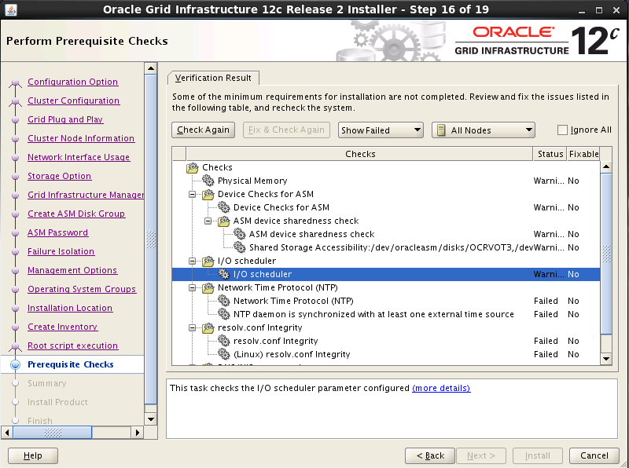
Verification WARNING result on node: o122rac2 Details:
-
PRVG-11975 : The I/O scheduler parameter of device "/dev/sdb1" did not match the expected value on nodes "o122rac2,o122rac1". [Expected scheduler = "deadline" ; Found scheduler = "cfq"] - Cause: The I/O scheduler parameter of the indicated device was not the expected value on the indicated nodes. - Action: Change the I/O scheduler parameter using ''echo deadline > /sys/block/<device>/queue/scheduler'' command of the indicated device to ensure it is the expected value.
-
PRVG-11975 : The I/O scheduler parameter of device "/dev/sdd1" did not match the expected value on nodes "o122rac2,o122rac1". [Expected scheduler = "deadline" ; Found scheduler = "cfq"] - Cause: The I/O scheduler parameter of the indicated device was not the expected value on the indicated nodes. - Action: Change the I/O scheduler parameter using ''echo deadline > /sys/block/<device>/queue/scheduler'' command of the indicated device to ensure it is the expected value.
-
PRVG-11975 : The I/O scheduler parameter of device "/dev/sdc1" did not match the expected value on nodes "o122rac2,o122rac1". [Expected scheduler = "deadline" ; Found scheduler = "cfq"] - Cause: The I/O scheduler parameter of the indicated device was not the expected value on the indicated nodes. - Action: Change the I/O scheduler parameter using ''echo deadline > /sys/block/<device>/queue/scheduler'' command of the indicated device to ensure it is the expected value.

5.2 修改磁盘IO属性
（1）修改磁盘属性
#echo deadline >/sys/block/sdb/queue/scheduler
#echo deadline > /sys/block/sdc/queue/scheduler

（2）验证属性修改结果：
[root@rac1 dev]# more /sys/block/sdb/queue/scheduler
noop anticipatory [deadline]cfq
[root@rac1 dev]# more /sys/block/sdc/queue/scheduler
noop anticipatory [deadline]cfq

echo deadline >/sys/block/sdb/queue/scheduler
echo deadline >/sys/block/sdc/queue/scheduler
echo deadline >/sys/block/sdd/queue/scheduler
echo deadline >/sys/block/sde/queue/scheduler

RacOneNode_OracleRestart
rac one node、Single Instance HA(SIHA)、Oracle Restart的概念 2014-04-28 20:41:20
分类： Oracle
原文地址：rac one node、Single Instance HA(SIHA)、Oracle Restart的概念 作者：qqmengxue
rac one node、Single Instance HA(SIHA)、Oracle Restart的概念[@more@]
之前，一直对rac one node、Single Instance HA(SIHA)、Oracle Restart的概念没搞清楚，今天和 @jarodwang和@ricky_zhu聊了之后，才明白了其中的概念：
SIHA = Oracle Restart = Oracle Grid Infrastructure 安装选项中的 Install and Configure Grid Infrastructure for a Standalone Server
因此，我们在10g中用的SIHA，在11gR2中已经重新命名成Oracle Restart，并且是包含在Grid Infrastructure中。
而rac one node则是另外的一个概念了，是11gR2才出现的。它是oracle提供的一种类似虚拟化技术，将各个物理机器的资源整合起来，成一个大的cluster。概括的说，它能整合你的服务器，提高failover能力，提供load balance能力，另外它能实现数据库存储的虚拟化，数据库环境的标准化和避免升级的downtime。
以下是一个rac one node 的架构图：
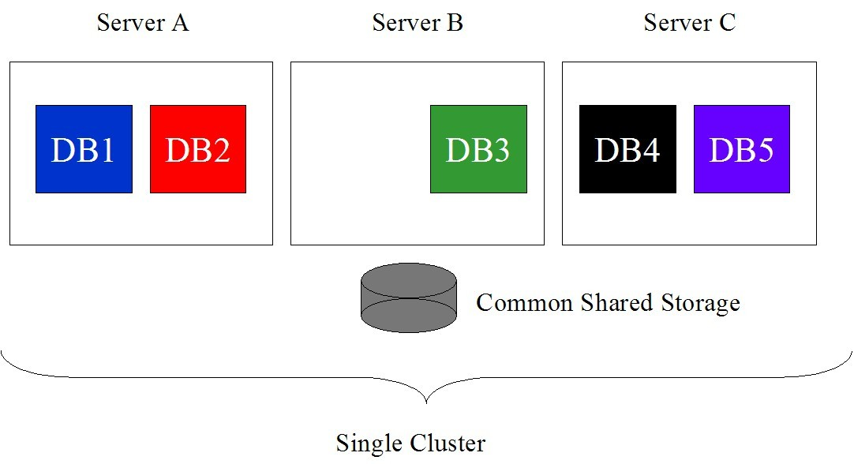

从图上我们看出，rac one node，有3个物理主机，Server A、Server B、Server C，这3个物理主机组成一个single cluster，在3个主机上，可以有5个不同的single instance的database，DB1和DB2 host在Server A上，DB3 host在Server B上，DB 4和DB 5 host在Server C上。各个数据库使用共享存储（common share storage）。
对于single cluster上的各个数据库，rac one node能提供以下优势：
1.为同一个主机上的各个数据库Caging不同比例的CPU（见下图）。我的理解是这个和单个数据库上的资源管理器中的resource limit功能类似，限定数据库使用的cpu资源。不过原来的那个是用户分不同的资源组，这个，是按照数据库分不同的资源组了：
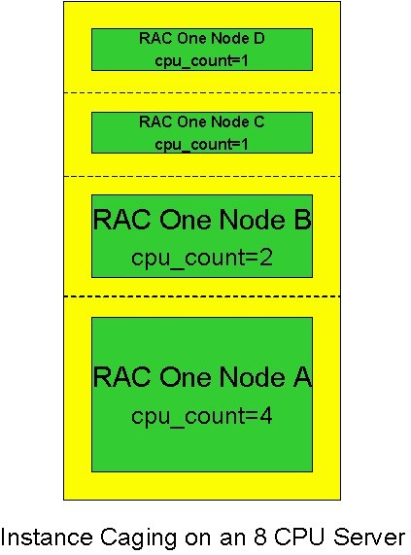

2.提供failover，注意这个是提供了服务器级别和数据库级别——双重级别的failover。而不是像一般的虚拟机，只是在服务器级别提供failover，如果仅是数据库down了，不会提供failover。
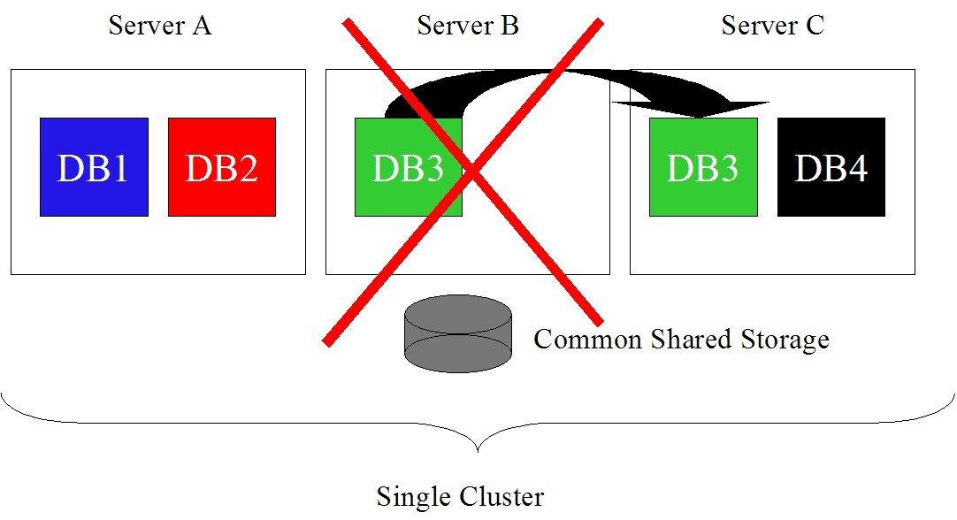

这功能通过oracle clusterware来实现。
3.load banlance。oracle提供一种叫做Omotion的特性，来实现在业务忙时，从忙的主机将数据库透明的转移到不忙的主机。
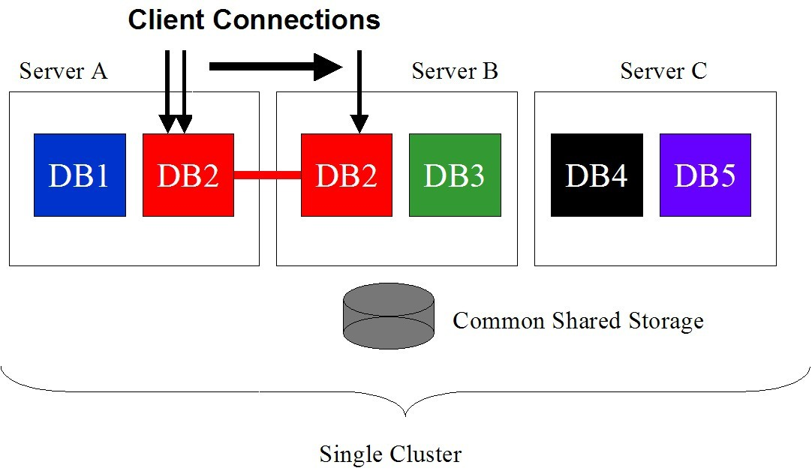

在上图中，DB 2原来跑在Server A上，此时Server A负载较重，Omotion能实现在Server A和Server B同步的功能，在Server A和Server B上同时存在DB 2的实例，但是是一个database。（2个instance，一个database，且能负载均衡，这个就类似与rac了。只不过，rac是instance A和instance B，这个是2个一样的instance。我想，这就是rac one node的来由吧，是个rac，但是同一个instance，即一个node。）注意，在此时，Server A上DB 2和Server B上的DB 2，能实现类似rac 的cache fusion——memory mirroring；同时，由于Server A负载重，原来在Server A上的事务，也会迁移到Server B上，直到所以的连接完成迁移后，Server A上的 DB 2的instance会关闭。——instance迁移的时间不会太长，即出现2个instance B的时间，不会太长。
不过，我很怀疑，这个迁移的依据是什么，如果仅仅是根据rac的load banlance原理，数据库在2个服务器间迁移来迁移去，不是很方便管理。如果我的Server之间的配置不同，一个超大的内存，忙；一个超小的内存，闲——这个时候instance是怎么迁移的呢？
4.保证系统和数据库的在线率。当主机硬件升级，或者打os patch，可以利用Omotion进行迁移。
5. 其他优势。由于rac one node使用的共享存储是ASM，因此ASM有的一些优势它也具有。
总结：从上面的几点优势来看，rac one node确实比较吸引人，能提供较高的高可用保护，另外，新的Omotion的特性，可以用于load banlance和迁移。——这个，我目前还找不到可以替代的方案来实现数据库的memory mirroring。
引自:http://www.oracleblog.org/study-note/rac-one-node/

O122_EM
 | http://www.cnblogs.com/haofaner/p/5474654.html

 | package libaio-devel is not installed
 | libgcc-4.4.7-11.el6.x86_64
 | libgcc-4.4.7-11.el6.i686
 | libstdc++-4.4.7-11.el6.x86_64
 | libstdc++-devel-4.4.7-11.el6.x86_64
 | package ksh is not installed
 | make-3.81-20.el6.x86_64
 | libXp-1.0.2-2.1.el6.x86_64
 | package openmotif22 is not installed
 | sysstat-9.0.4-27.el6.x86_64
 | smartmontools-5.43-1.el6.x86_64
 | package unixODBC is not installed
 | package unixODBC-devel is not installed

 | yum install libaio-devel
 | yum install ksh
 | yum install openmotif22
 | yum install unixODBC
 | yum install unixODBC-devel

 | create tablespace GPDATA datafile '/opt/app/oradata/gpdata01.dbf' size 10G autoextend on next 16M;
 | alter tablespace GPDATA add datafile '/opt/app/oradata/gpdata02.dbf' size 1G autoextend on next 16M;
 | alter tablespace GPDATA add datafile '/opt/app/oradata/gpdata03.dbf' size 1G autoextend on next 16M;

 | create user d3gpadm identified by d3gpadm123 default tablespace GPDATA;
 | grant connect,resource to d3gpadm ;

 | 1.安装配置vsftp

 | 2.上传oracleasm包
 | kmod-oracleasm-2.0.8-4.el6_6.x86_64.rpm
 | oracleasmlib-2.0.4-1.el6.x86_64.rpm
 | oracleasm-support-2.1.8-1.el6.x86_64.rpm
 | pdksh-5.2.14-1.i386.rpm

 | 3.安装RHEL6.6 RPM包for Oracle12.2 RAC
 | vi /etc/yum.repos.d/local-server.repo
 | [rhel]
 | name=MyRPM
 | baseurl=file:///media/RHEL-6.6\ Server.x86_64
 | enabled=1
 | gpgcheck=1
 | gpgkey=file:///media/RHEL-6.6\ Server.x86_64

 | # yum install rpm
 | # From Public Yum or ULN
 | yum install binutils -y
 | yum install compat-libcap1 -y
 | yum install compat-libstdc++-33 -y
 | yum install compat-libstdc++-33.i686 -y
 | yum install e2fsprogs -y
 | yum install e2fsprogs-libs -y
 | yum install glibc -y
 | yum install glibc.i686 -y
 | yum install glibc-devel -y
 | yum install glibc-devel.i686 -y
 | yum install ksh -y
 | yum install libgcc -y
 | yum install libgcc.i686 -y
 | yum install libs -y
 | yum install libstdc++ -y
 | yum install libstdc++.i686 -y
 | yum install libstdc++-devel -y
 | yum install libstdc++-devel.i686 -y
 | yum install libaio -y
 | yum install libaio.i686 -y
 | yum install libaio-devel -y
 | yum install libaio-devel.i686 -y
 | yum install libXtst -y
 | yum install libXtst.i686 -y
 | yum install libX11 -y
 | yum install libX11.i686 -y
 | yum install libXau -y
 | yum install libXau.i686 -y
 | yum install libxcb -y
 | yum install libxcb.i686 -y
 | yum install libXi -y
 | yum install libXi.i686 -y
 | yum install net-tools -y
 | yum install nfs-utils -y
 | yum install sysstat -y
 | yum install smartmontools -y
 | yum install unixODBC -y
 | yum install unixODBC-devel -y

 | 注意：以上有些rpm包互相依赖，需要一起安装；例#yum install unixODBC unixODBC-devel -y

 | yum install pdksh-5.2.14-1.i386.rpm
 | # install oracleasm rpm
 | yum install kmod-oracleasm-2.0.8-4.el6_6.x86_64.rpm
 | yum install oracleasmlib-2.0.4-1.el6.x86_64.rpm
 | yum install oracleasm-support-2.1.8-1.el6.x86_64.rpm

 | 4. 虚拟共享磁盘的规划、创建
 | d:\>cd D:\Program Files (x86)\VMware\VMware Workstation\

 | # orestart
 | vmware-vdiskmanager.exe -c -s 2Gb -a lsilogic -t 2 "D:\vmware\oresshareddisk\OCRVOT1.vmdk"
 | vmware-vdiskmanager.exe -c -s 2Gb -a lsilogic -t 2 "D:\vmware\oresshareddisk\OCRVOT2.vmdk"
 | vmware-vdiskmanager.exe -c -s 2Gb -a lsilogic -t 2 "D:\vmware\oresshareddisk\OCRVOT3.vmdk"
 | vmware-vdiskmanager.exe -c -s 30Gb -a lsilogic -t 2 "D:\vmware\oresshareddisk\ORESDATA.vmdk"

 | # oradg
 | ## oradg -- OracleRestart
 | vmware-vdiskmanager.exe -c -s 2Gb -a lsilogic -t 2 "D:\vmware\oradgshareddisk\oresdg\OCRVOT1.vmdk"
 | vmware-vdiskmanager.exe -c -s 2Gb -a lsilogic -t 2 "D:\vmware\oradgshareddisk\oresdg\OCRVOT2.vmdk"
 | vmware-vdiskmanager.exe -c -s 2Gb -a lsilogic -t 2 "D:\vmware\oradgshareddisk\oresdg\OCRVOT3.vmdk"
 | vmware-vdiskmanager.exe -c -s 30Gb -a lsilogic -t 2 "D:\vmware\oradgshareddisk\oresdg\ORESDATA.vmdk"

 | ## oradg -- o122rac
 | vmware-vdiskmanager.exe -c -s 3Gb -a lsilogic -t 2 "D:\vmware\oradgshareddisk\oracdg\OCRVOT1.vmdk"
 | vmware-vdiskmanager.exe -c -s 3Gb -a lsilogic -t 2 "D:\vmware\oradgshareddisk\oracdg\OCRVOT2.vmdk"
 | vmware-vdiskmanager.exe -c -s 3Gb -a lsilogic -t 2 "D:\vmware\oradgshareddisk\oracdg\OCRVOT3.vmdk"
 | vmware-vdiskmanager.exe -c -s 30Gb -a lsilogic -t 2 "D:\vmware\oradgshareddisk\oracdg\ORACDATA.vmdk"

 | # o122rac
 | vmware-vdiskmanager.exe -c -s 3Gb -a lsilogic -t 2 "D:\vmware\vlan\team\o122shareddisk\OCRVOT1.vmdk"
 | vmware-vdiskmanager.exe -c -s 3Gb -a lsilogic -t 2 "D:\vmware\vlan\team\o122shareddisk\OCRVOT2.vmdk"
 | vmware-vdiskmanager.exe -c -s 3Gb -a lsilogic -t 2 "D:\vmware\vlan\team\o122shareddisk\OCRVOT3.vmdk"
 | vmware-vdiskmanager.exe -c -s 30Gb -a lsilogic -t 2 "D:\vmware\vlan\team\o122shareddisk\ORACDATA.vmdk"

 | 5.添加虚拟磁盘到虚拟机，配置磁盘共享模式

 | 添加 虚拟磁盘 到 虚拟机

 | 配置虚拟磁盘的共享模式
 | 找到二台虚拟机的主机的目录找到 .vmx 文件
 | 右击->用文本打开在最后添加二行

 | disk.locking="FALSE" （切记这个只需一行）

 | scsi1:0.SharedBus="Virtual"
 | scsi1:1.SharedBus="Virtual"
 | scsi2:0.SharedBus="Virtual" （一行对应一个盘，这里有4块共享盘）
 | scsi2:1.SharedBus="Virtual"

 | 保存，这时就可以开机了，这时就已经实现了双机同时共享共通这个磁盘的容量。

 | 5.2 修改磁盘IO属性 | I/O调度方法
 | （1）修改磁盘属性 | Anticipatory I/O scheduler 适用于大多数环境,但不太合适数据库应用
 | #echo deadline >/sys/block/sdb/queue/scheduler | Deadline I/O scheduler 通常与Anticipatory相当,但更简洁小巧,更适合于数据库应用
 | #echo deadline > /sys/block/sdc/queue/scheduler | CFQ I/O scheduler 为所有进程分配等量的带宽,适合于桌面多任务及多媒体应用，默认IO调度器
 |  | Default I/O scheduler
 | （2）验证属性修改结果：
 | [root@rac1 dev]# more /sys/block/sdb/queue/scheduler | 查看当前系统支持的IO调度算法
 | noop anticipatory [deadline]cfq | dmesg | grep -i scheduler
 | [root@rac1 dev]# more /sys/block/sdc/queue/scheduler
 | noop anticipatory [deadline]cfq

 | 临时修改
 | echo deadline >/sys/block/sdb/queue/scheduler
 | echo deadline >/sys/block/sdc/queue/scheduler
 | echo deadline >/sys/block/sdd/queue/scheduler
 | echo deadline >/sys/block/sde/queue/scheduler

 | 6.创建用户组和用户
 | groupadd -g 1001 oinstall
 | groupadd -g 1002 dba
 | groupadd -g 1003 oper
 | groupadd -g 1004 asmadmin
 | groupadd -g 1005 asmoper
 | groupadd -g 1006 asmdba

 | useradd -u 1001 -g oinstall -G asmadmin,asmdba,asmoper,oper,dba -d /home/grid -m grid
 | useradd -u 1002 -g oinstall -G dba,asmdba,oper -d /home/oracle -m oracle

 | passwd grid
 | passwd oracle

 | 6.将RAW共享盘格式化成oracleasm磁盘
 | /etc/init.d/oracleasm createdisk ocrvot1 /dev/sdb1
 | /etc/init.d/oracleasm createdisk ocrvot2 /dev/sdc1
 | /etc/init.d/oracleasm createdisk ocrvot3 /dev/sdd1
 | /etc/init.d/oracleasm createdisk oresdata /dev/sde1
 | /etc/init.d/oracleasm createdisk oracdata /dev/sde1

 | /etc/init.d/oracleasm deletedisk oracdata /dev/sde1

 | /etc/init.d/oracleasm scandisks
 | /etc/init.d/oracleasm listdisks

 | 7.创建软件安装目录
 | mkdir /oracle
 | mkdir /grid

 | fdisk

 | mke2fs -t ext4 /dev/sda4
 | mount /dev/sda4 /oracle

 | #/etc/fstab
 | /dev/sda4 /oracle ext4 defaults 0 0

mkdir -p | /grid/app/grid
mkdir -p | /grid/app/grid/crs_base
mkdir -p | /grid/app/grid/crs_home

mkdir -p | /oracle/app/oracle
mkdir -p | /oracle/app/oracle/product/12.2.0/db_1
mkdir -p | /oracle/app/oraInventory

 | chown -R grid:oinstall /grid
 | chown -R oracle:oinstall /oracle
 | chmod -R 775 /grid
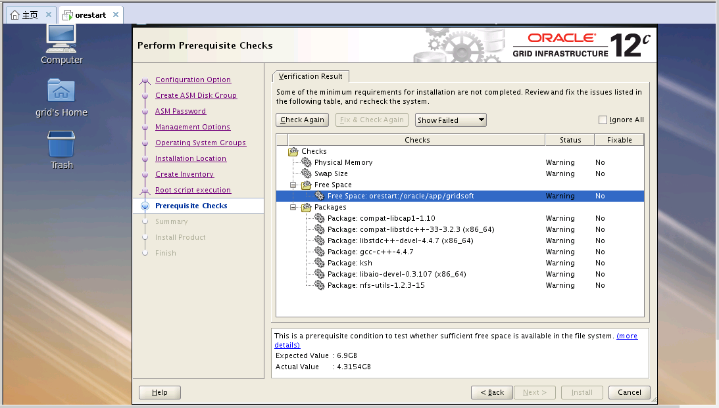
 | chmod -R 775 /oracle

 | #user grid env .bash_profile
 | export TMP=/tmp
 | export ORACLE_BASE=/grid/app/grid/crs_base
 | export ORACLE_HOME=/grid/app/grid/crs_home
 | export ORACLE_SID=+ASM
 | export TNS_ADMIN=$ORACLE_HOME/network/admin
 | export CLASSPATH=$ORACLE_HOME/jre:$ORACLE_HOME/jlib:$ORACLE_HOME/rdbms/jlib:$ORACLE_HOME/network/jlib
 | export PATH=$PATH:$ORACLE_HOME/bin:$ORACLE_HOME/OPatch

 | #user oracle env .bash_profile
 | export TMP=/tmp
 | export ORACLE_SID=oresdb
 | export ORACLE_UNQNAME=oresdb
 | export ORACLE_BASE=/oracle/app/oracle
 | export ORACLE_HOME=$ORACLE_BASE/product/12.2.0/db_1
 | export TNS_ADMIN=$ORACLE_HOME/network/admin
 | export NLS_LANG=AMERICAN_AMERICA.AL32UTF8
 | export CLASSPATH=$ORACLE_HOME/jre:$ORACLE_HOME/jlib:$ORACLE_HOME/rdbms/jlib:$ORACLE_HOME/network/jlib
 | export PATH=$PATH:$ORACLE_HOME/bin:$ORACLE_HOME/OPatch

 | 12C EM
 | select dbms_xdb_config.gethttpsport from dual;

 | exec DBMS_XDB_CONFIG.setHTTPPort(5500);

 | 通过数据库查看em端口：
 | select dbms_xdb_config.gethttpsport() from dual;
 | select dbms_xdb_config.gethttpport() from dual;
 | 设置em端口：
 | 下面这两个命令执行后，将取消https端口，重新创建一个http端口（端口号为5502）
 | exec dbms_xdb_config.setHTTPSport();
 | exec DBMS_XDB_CONFIG.setHTTPPort(5502);

 | 12.2 EM （CDB & PDB）
 | sqlplus / as sysdba
 | exec DBMS_XDB_CONFIG.SETHTTPSPORT(5500);

 | alter session set container=ORCLPDB1;
 | exec DBMS_XDB_CONFIG.SETHTTPSPORT(0);

 | alter session set container=ORCLPDB2;
 | exec DBMS_XDB_CONFIG.SETHTTPSPORT(0);

 | alter session set container=CDB$ROOT;
 | exec DBMS_XDB_CONFIG.SETHTTPSPORT(5501);

 | alter session set container=ORCLPDB1;
 | exec DBMS_XDB_CONFIG.SETHTTPSPORT(5502);

 | alter session set container=ORCLPDB2;
 | exec DBMS_XDB_CONFIG.SETHTTPSPORT(5503);

